01
■ステージ01
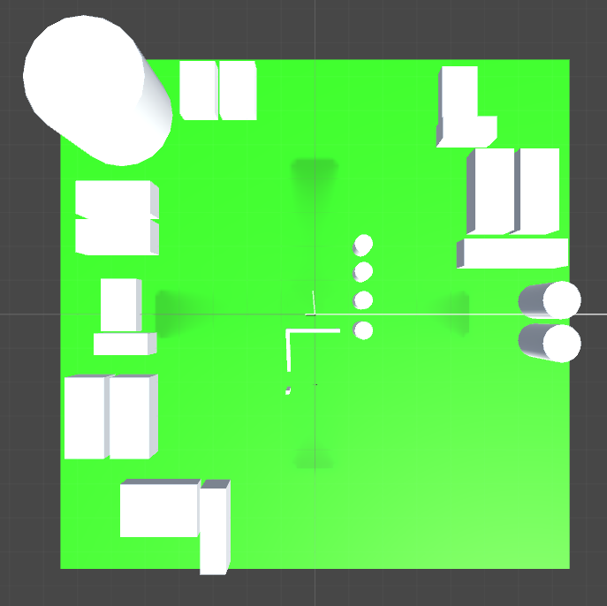

広場

発電所エリア

山or崖

駐車場

山or崖

